Largura
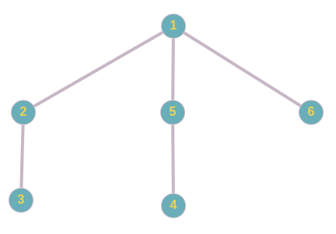
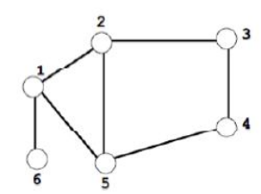
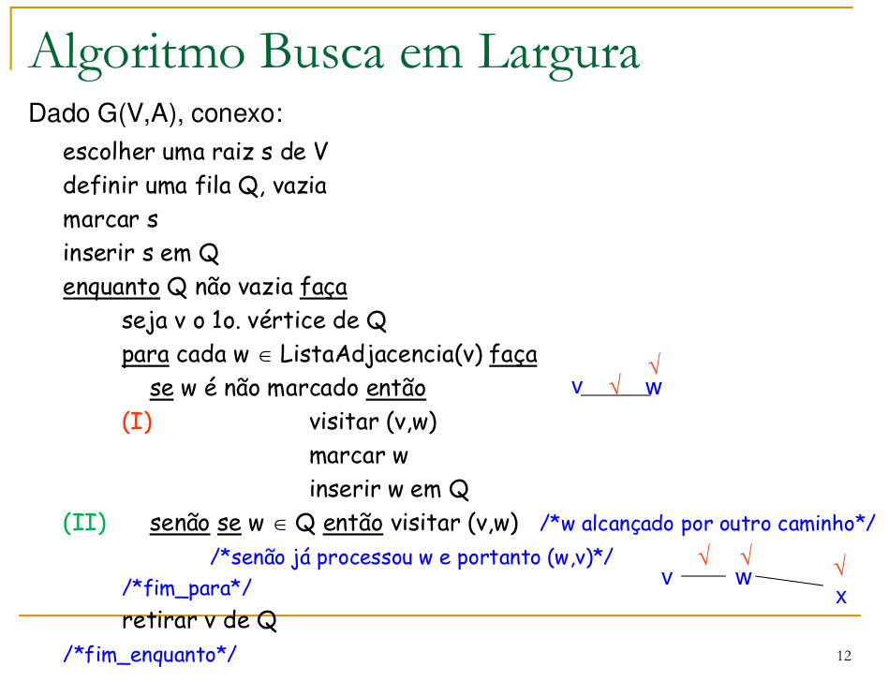

 |  | Lista de adjacências

 |  | 1 | :->2->5->6
 |  | 2 | :->1->3->5
 |  | 3 | :->2->4
 |  | 4 | :->3->5
 |  | 5 | :->1->2->4
 |  | 6 | :->1

Raiz=Começo da visitação | 1
Fila = Q
Marcados | 1,2,5,6,3,4

Arestas visitadas:
 | (1,2),(1,5),(1,6),(2,3),(2,5),(5,4),(3,4)

 | Árvore geradora

Profundidade
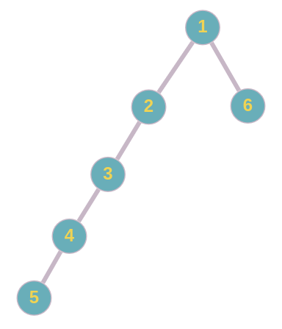
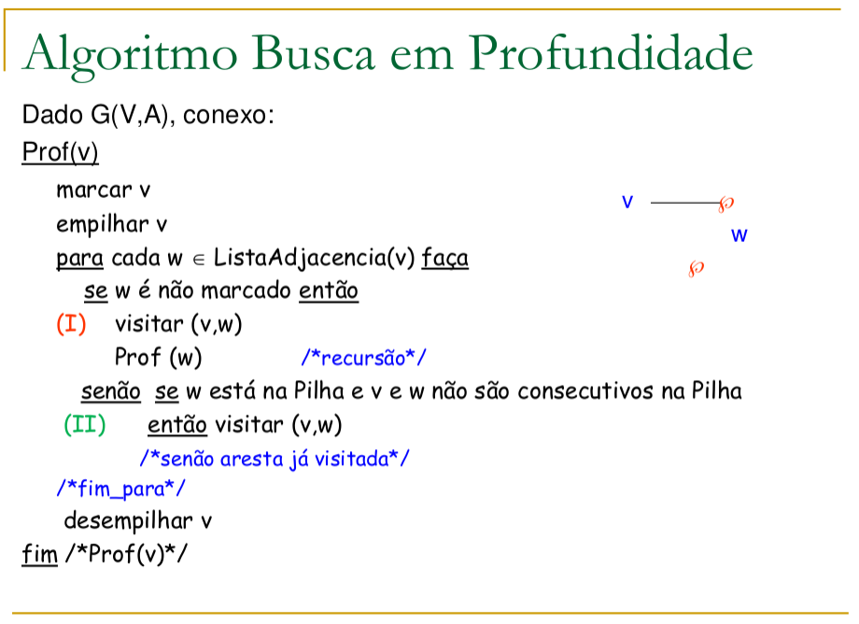
 |  | Lista de adjacências

 |  | 1 | :->2->5->6
 |  | 2 | :->1->3->5
 |  | 3 | :->2->4
 |  | 4 | :->3->5
 |  | 5 | :->1->2->4
 |  | 6 | :->1

Raiz=Começo da visitação | 1
Pilha
Marcados | 1,2,3,4,5,6

Arestas visitadas:
 | (1,2),(2,3),(3,4),(4,5),(5,1),(5,2),(1,6)

 | Árvore geradora

Dijsktra
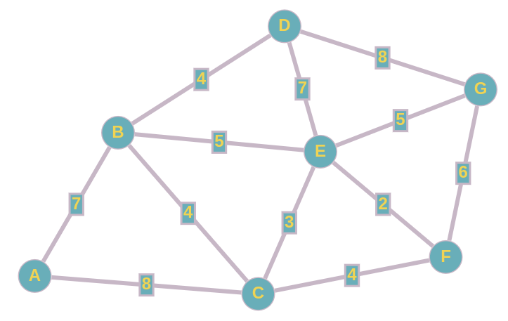
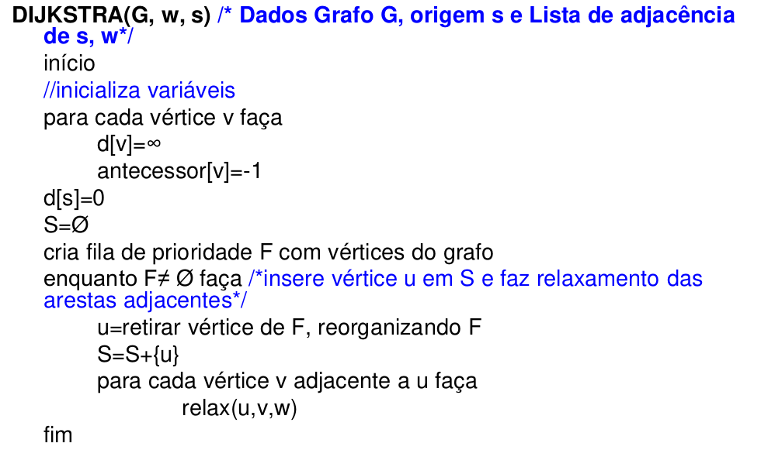

 |  |  |  |  |  |  |  |  |  |  |  |  |  |  | Raiz = Início = |  |  | A

Antecessores | A | B | C | D | E | F | G |  | Conjunto S |  | d[A] | d[B] | d[C] | d[D] | d[E] | d[F] | d[G]
 | - | A | A | - | - | - | - |  |  | - | 0 | ∞ | ∞ | ∞ | ∞ | ∞ | ∞
 |  |  |  | B | B |  |  |  |  | {A} | 0 | 7 | 8 | ∞ | ∞ | ∞ | ∞
 |  |  |  |  | C | C |  |  |  | {A,B} | 0 | 7 | 8 | 11 | 12 | ∞ | ∞
 |  |  |  |  |  |  | D |  |  | {A,B,C} | 0 | 7 | 8 | 11 | 11 | 12 | ∞
 |  |  |  |  |  |  | E |  |  | {A,B,C,D} | 0 | 7 | 8 | 11 | 11 | 12 | 19
 | - | A | A | B | C | C | E |  |  | {A,B,C,D,E} | 0 | 7 | 8 | 11 | 11 | 12 | 16
 |  |  |  |  |  |  |  |  |  | {A,B,C,D,E,F} | 0 | 7 | 8 | 11 | 11 | 12 | 16
 |  |  |  |  |  |  |  |  |  | {A,B,C,D,E,F,G} | 0 | 7 | 8 | 11 | 11 | 12 | 16

 |  |  |  |  |  |  | Caminhos | Custos
 |  |  |  |  |  |  | A | 0
 |  |  |  |  |  |  | A->B | 7
 |  |  |  |  |  |  | A->C | 8
 |  |  |  |  |  |  | A->B->D | 11
 |  |  |  |  |  |  | A->C->E | 11
 |  |  |  |  |  |  | A->C->F | 12
 |  |  |  |  |  |  | A->C->E->G | 16

Coloração (Largura)
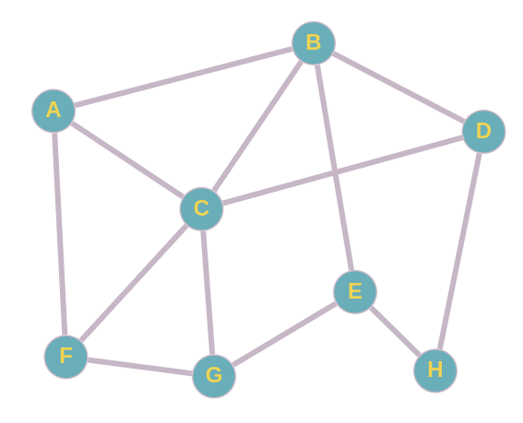
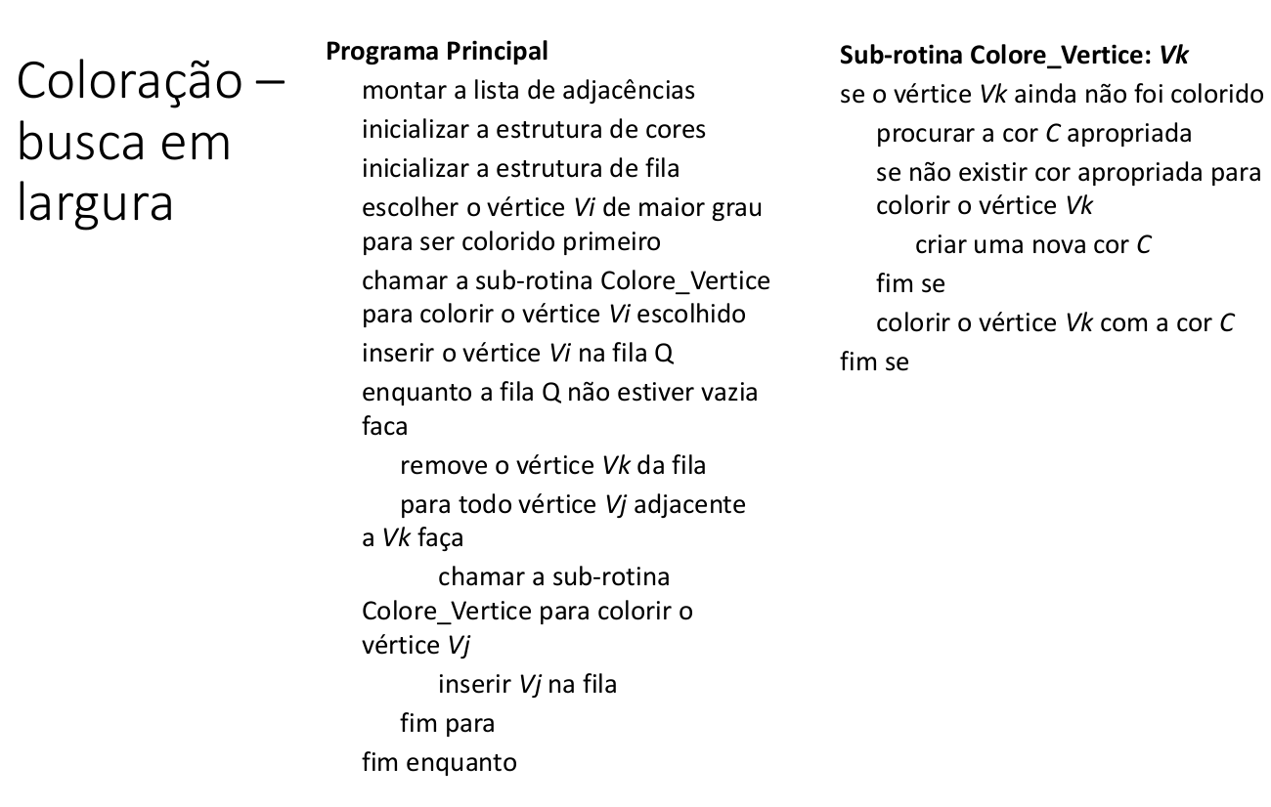

 |  | Lista de Adjacências
 |  | A | :->B->C->F
 |  | B | :->A->C->D->E
 |  | C | :->A->B->D->F->G
 |  | D | :->B->C->H
 |  | E | :->B->G->H
 |  | F | :->A->C->G
 |  | G | :->C->E->F
 |  | H | :->D->E

 |  | Cores
 |  |  | Vermelho
 |  |  | Verde
 |  |  | Roxo

Raiz = Início | C
FIla = Q

Coloração (Profundidade)
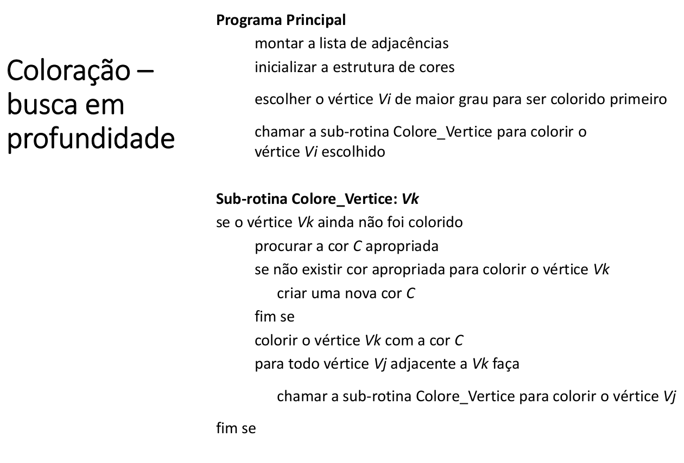

 |  | Lista de Adjacências
 |  | A | :->B->C->F
 |  | B | :->A->C->D->E
 |  | C | :->A->B->D->F->G
 |  | D | :->B->C->H
 |  | E | :->B->G->H
 |  | F | :->A->C->G
 |  | G | :->C->E->F
 |  | H | :->D->E

 |  | Cores
 |  |  | Vermelho
 |  |  | Verde
 |  |  | Roxo
 |  |  | Amarelo

Raiz = Início | C

